Dashboard
Painel de Acompanhamento

Indicadores Gerais |  |  |  |  |  |  |  | Situação Últimos 30 Dias
TOTAL DE CHAMADOS |  | CHAMADOS ABERTOS |  | CHAMADOS ENCERRADOS |  | ATENDIDOS ÚLT. 7 DIAS | REABERTOS | ABERTOS |  | ENCERRADOS |  | AINDA ABERTOS

Atendidos por Mês — Jan a Set/2026
 | Atendidos
Jul/2026 | 74
Ago/2026 | 96
Set/2026 | 78
Chamados Atendidos por Mês (Encerrados) |  |  |  |  |  |  |  | Chamados por Classificação
Mês | Atendidos |  |  |  |  |  |  |  | Atendidos | Em Aberto | Abertos Últ. 30d
Mar/2026 |  |  |  |  |  |  |  | Cancelamento e Reemissão de Nota Fiscal
Abr/2026 |  |  |  |  |  |  |  | Cobrança e Contestação
Mai/2026 |  |  |  |  |  |  |  | Pagamentos, Boletos e Recebimentos
Jun/2026 |  |  |  |  |  |  |  | Contratos, Comercial e Cadastro
Jul/2026 |  |  |  |  |  |  |  | Atendimento Administrativo e Suporte
Ago/2026 |  |  |  |  |  |  |  | Faturamento e Obrigações Fiscais
Set/2026
Chamados por Classificação - Em Aberto
 | Em Aberto
Cancelamento e Reemissão de Nota Fiscal | 56
Cobrança e Contestação | 41
Pagamentos, Boletos e Recebimentos | 22
Contratos, Comercial e Cadastro | 15
Atendimento Administrativo e Suporte | 11
Faturamento e Obrigações Fiscais | 9

Chamados por Responsável
Classificação | Atendidos | Encerrado Últ. 7 Dias | Em Andamento | Em Aberto | Prioridade
Vanessa Araujo
Stephany Lima
Pamela de Sá
Emilly Maria
Amanda Silva

Atendidos — Últimos 7 Dias
 | Atendidos
qua | 5
qui | 5
sex | 1
sáb | 0
dom | 0
seg | 0
ter | 0
Origem Chamados
Interno | 195
Externo | 214
Atendidos nos Últimos 7 Dias
Data | Dia da Semana | Atendidos
 |  |  |  |  |  |  |  | Origem Chamados
 |  |  |  |  |  |  |  | Interno
 |  |  |  |  |  |  |  | Externo

Total 7 dias

Alçadas
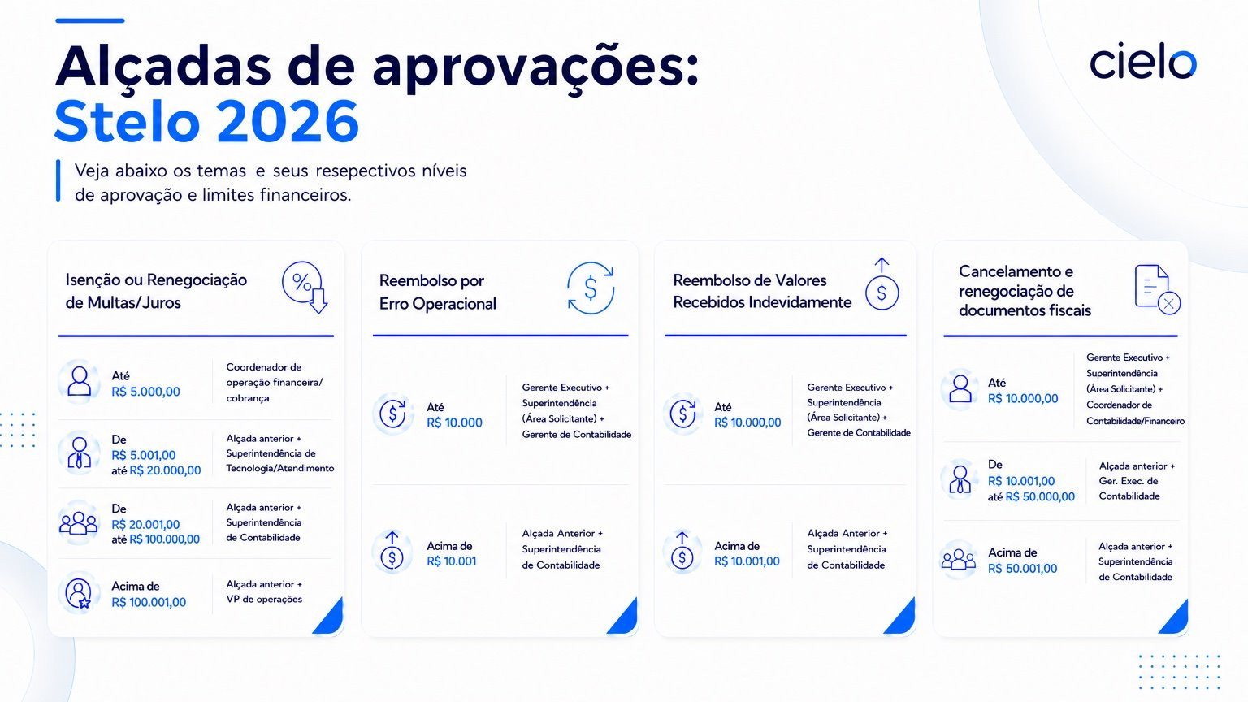

Info. filas N1 e N2
